Immofonds Union
 |  |  |  |  |  |  |  | Stephan Groß
 |  |  |  |  |  |  |  | 2020-01-19

 |  | Union Invest: Immobilienfonds

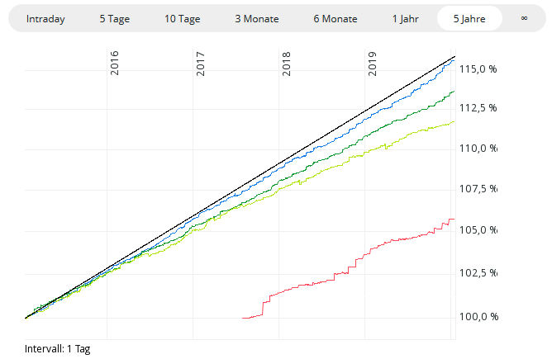

3%

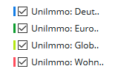

Bezeichnung | WKN | % in 5 J | Ausgabeaufschlag
UniImmo: Deutschland - EUR DIS | 980550 | 15.7% | 5.0%
UniImmo: Europa - EUR DIS | 980551 | 13.7% | 5.0%
UniImmo: Global - EUR DIS | 980555 | 11.8% | 5.0%
UniImmo: Wohnen ZBI - EUR DIS * | A2DMVS | 2.0% | 5.0%
* Gründung Juli 2017, Wertentwicklung für 1 Jahr
Quelle: comdirect, 17.1.2020
 | Nur die blauen Felder verändern !
Sparbetrag monatlich | 250.00 € | Wertsteigerung | 2.6% | Ausgabeaufschlag | 5.0% | Verwaltung | 1.2%

Jahr | Wert JaAnfang | Sparbetrag | Wertsteigerung | Ausgabeaufschlag | Verwaltung | Kosten | Wert JaEnde | % kumuliert
1 | - | 3,000 | 78 | -150 | -35 | -185 | 2,893 | -3.6% | 148
2 | 2,893 | 3,000 | 153 | -150 | -71 | -221 | 5,825 | -2.9% | 298
3 | 5,825 | 3,000 | 229 | -150 | -107 | -257 | 8,798 | -2.2% | 451
4 | 8,798 | 3,000 | 307 | -150 | -143 | -293 | 11,811 | -1.6% | 605
5 | 11,811 | 3,000 | 385 | -150 | -181 | -331 | 14,866 | -0.9% | 762
6 | 14,866 | 3,000 | 465 | -150 | -218 | -368 | 17,962 | -0.2% | 920
7 | 17,962 | 3,000 | 545 | -150 | -256 | -406 | 21,101 | 0.5% | 1,081
8 | 21,101 | 3,000 | 627 | -150 | -295 | -445 | 24,283 | 1.2% | 1,244
9 | 24,283 | 3,000 | 709 | -150 | -334 | -484 | 27,508 | 1.9% | 1,409
10 | 27,508 | 3,000 | 793 | -150 | -374 | -524 | 30,777 | 2.6% | 1,577

10 Jahre kumuliert |  | 30,000 |  | -1,500 | -2,014 | -3,514 | 30,777 | 2.6%

Bei Anlage OHNE Ausgabeaufschlag |  |  |  | 0% Ausgabeaufschlag | 0.0%

Jahr | Wert JaAnfang | Sparbetrag | Wertsteigerung | Ausgabeaufschlag | Verwaltung | Kosten | Wert JaEnde | % kumuliert
1 | - | 3,000 | 78 | - | -37 | -37 | 3,041 | 1.4%
2 | 3,041 | 3,000 | 157 | - | -74 | -74 | 6,124 | 2.1%
3 | 6,124 | 3,000 | 237 | - | -112 | -112 | 9,249 | 2.8%
4 | 9,249 | 3,000 | 318 | - | -151 | -151 | 12,416 | 3.5%
5 | 12,416 | 3,000 | 401 | - | -190 | -190 | 15,627 | 4.2%
6 | 15,627 | 3,000 | 484 | - | -229 | -229 | 18,882 | 4.9%
7 | 18,882 | 3,000 | 569 | - | -269 | -269 | 22,182 | 5.6%
8 | 22,182 | 3,000 | 655 | - | -310 | -310 | 25,527 | 6.4%
9 | 25,527 | 3,000 | 742 | - | -351 | -351 | 28,917 | 7.1%
10 | 28,917 | 3,000 | 830 | - | -393 | -393 | 32,354 | 7.8%

10 Jahre kumuliert |  | 30,000 |  | - | -2,117 | -2,117 | 32,354 | 7.8%

 |  |  |  |  |  | Vorteil | 1,577

Aussage der Musterberechnung: | Immobilienfonds sind eine sinnvolle Anlageform, weil
 | - diese sehr stabile Wertentwicklungen haben
 | - nicht mit der Börsenentwicklung korrelieren, d.h. sie bringen Stabilität in`s Depot
 | - allemal besser als Tagesgeld
 | - aufgrund Mindesthaltedauer 2 jahre und Kündigungsfrist eher eine langfristige Anlage
Ausgabeaufschlag bei Immofonds | - bedeutet über 10 Jahre in Summe höhere Ausgabeaufschläge als Erträge für Sie !
(vor Transaktionskosten) | - bedeutet, dass erst nach 7 Jahren das eingezahlte Kapital wieder erreicht ist

